TDSheet
ХОЗКОМПЛЕКТ 660048, Красноярский край, г. Красноярск, Караульная 5Г т/ф (391)2-55-11-58 многоканальный) E-mail:hozkom@mail.ru
 | Менеджер Котов Константин доб. 144 hozkom0@mail.ru |  |  | НОВИНКИ
 | Менеджер Потехина Елена доб. 122 hoz102@inbox.ru
 | Менеджер Соловьева Ольга доб. 110 soloveva-os@hozkom.ru
 | Менеджер Старкова Ольга доб. 104 starkova-od@hozkom.ru
 | Менеджер Котов Роман доб. 107 kotov-rn@hozkom.ru

Прайс- лист от 13.04.2026 0:00:00
 |  |  | Скидка |  | Итого сумма | 0

Фотография | Код | Наименование товаров | Цена | Цена со скидкой | Заказ кол-во | Заказ сумма | Остаток

 |  | Инструмент ручной
 |  | Ключи, головки и наборы
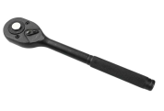 | 122209 | Ключ трещоточный 1/2" арт.099 /50/1/ (шт.) | 390.05 | 390.05 |  | 0
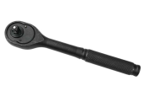 | 122208 | Ключ трещоточный 1/4" арт.098 /100/1/ (шт.) | 281.69 | 281.69 |  | 0
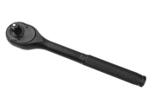 | 122210 | Ключ трещоточный 3/8" арт.100 /100/1/ (шт.) | 296.42 | 296.42 |  | 0
 |  | Пистолеты, стеклорезы, крюки
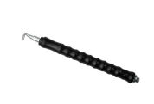 | 120086 | Крюк для вязки арматуры, обрезиненный, 30см /100/ (шт.) | 240.57 | 240.57 |  | 0
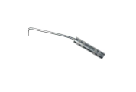 | 120088 | Крюк для вязки арматуры, 23см, металл. ручка /120/ (шт.) | 125.19 | 125.19 |  | 0
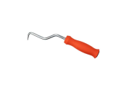 | 120090 | Крюк для вязки арматуры, 22см, пласт. ручка /100/ (шт.) | 112.25 | 112.25 |  | 0
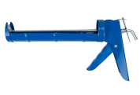 | 121168 | Пистолет для герметика полукорпусной, металлический, арт.062 /50/1/ (шт.) | 165.71 | 165.71 |  | 0
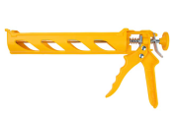 | 118600 | Пистолет для герметика, пластиковый полукорпусной, круглый шток /50/1/ (шт.) | 169.50 | 169.50 |  | 0
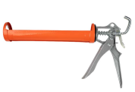 | 118601 | Пистолет для герметика, полузакрытый, круглый шток /60/1/ (шт.) | 244.10 | 244.10 |  | 0
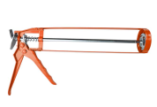 | 118602 | Пистолет для герметика, шестигранный шток, оранжевый /50/1/ (шт.) | 148.61 | 148.61 |  | 0
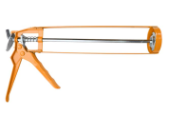 | 118603 | Пистолет для герметика, шестигранный шток, арт.025 /50/1/ (шт.) | 152.77 | 152.77 |  | 0
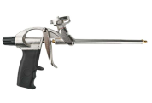 | 118587 | Пистолет для монтажной пены, металлический корпус, черная ручка, арт.300 /40/1/ (шт.) | 429.34 | 429.34 |  | 0
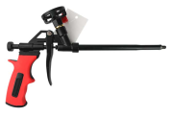 | 118582 | Пистолет для монтажной пены с тефлоновым покрытием и блокировкой арт.092TFL /40/1/ (шт.) | 567.54 | 567.54 |  | 0
 |  | Шарнирно-губцевый инструмент
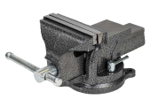 | 118604 | Тиски 100мм, слесарный, поворотные, 5кг /4/1/ (шт.) | 2022.88 | 2022.88 |  | 0
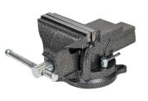 | 118605 | Тиски 125мм, слесарный, поворотные, 5,5кг /4/1/ (шт.) | 2832.57 | 2832.57 |  | 0
 | 118606 | Тиски 150мм, слесарный, поворотные, 8,5кг /2/1/ (шт.) | 4541.59 | 4541.59 |  | 0
 |  | Товары для сада и огорода
 |  | Полив, садовая сантехника
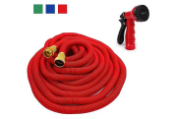 | 72860 | Шланг поливочный растягивающийся усиленный, с10м до 30м, с распылительной насадкой, 7режимов /20/ (шт.) | 1194.26 | 1194.26 |  | 0
 | 72534 | Шланг поливочный растягивающийся усиленный, с5м до 15м, с распылительной насадкой, 7режимов /24/ (шт.) | 737.41 | 737.41 |  | 0
 | 72861 | Шланг поливочный растягивающийся усиленный с7,5м до 22,5м, с распылительной насадкой, 7режимов /20/ (шт.) | 966.10 | 966.10 |  | 0
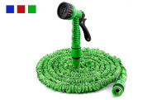 | 92421 | Шланг поливочный растягивающийся, с10м до 30м, с распылительной насадкой, 7режимов /30/ (шт.) | 432.20 | 432.20 |  | 0
 | 92422 | Шланг поливочный растягивающийся, с15м до 45м, с распылительной насадкой, 7режимов /25/ (шт.) | 588.20 | 588.20 |  | 0
 | 92423 | Шланг поливочный растягивающийся, с20м до 60м, с распылительной насадкой, 7режимов /20/ (шт.) | 708.32 | 708.32 |  | 0
 | 92419 | Шланг поливочный растягивающийся, с5м до 15м, с распылительной насадкой, 7режимов /50/ (шт.) | 276.59 | 276.59 |  | 0
 | 92420 | Шланг поливочный растягивающийся, с7,5м до 22,5м, с распылительной насадкой, 7режимов /40/ (шт.) | 345.64 | 345.64 |  | 0
 |  | Шнуры, веревки, шпагат
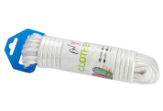 | 116773 | Шнур бельевой нейлоновый+ткань, белый, d-10мм, L-20м /48/ (шт.) | 286.71 | 286.71 |  | 0
 | 116780 | Шнур бельевой нейлоновый+ткань, белый, d-10мм, L-10м /72/ (шт.) | 144.69 | 144.69 |  | 0
 | 116782 | Шнур бельевой нейлоновый+ткань, белый, d-8мм, L-10м /72/ (шт.) | 103.28 | 103.28 |  | 0
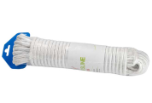 | 116784 | Шнур бельевой нейлоновый+ткань, белый, d-8мм, L-15м /72/ (шт.) | 147.87 | 147.87 |  | 0
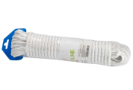 | 116786 | Шнур бельевой нейлоновый+ткань, белый, d-8мм, L-20м /48/ (шт.) | 197.12 | 197.12 |  | 0
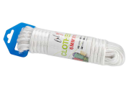 | 116793 | Шнур бельевой нейлоновый+ткань, белый, d-6мм, L-10м /96/ (шт.) | 81.77 | 81.77 |  | 0
 | 116808 | Шнур бельевой нейлоновый+ткань, белый, d-6мм, L-15м /72/ (шт.) | 101.42 | 101.42 |  | 0
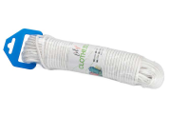 | 116809 | Шнур бельевой нейлоновый+ткань, белый, d-6мм, L-20м /72/ (шт.) | 143.63 | 143.63 |  | 0
 | 116813 | Шнур бельевой нейлоновый+ткань, белый, d-4мм, L-20м /144/ (шт.) | 78.32 | 78.32 |  | 0
 | 116814 | Шнур бельевой нейлоновый+ткань, белый, d-4мм, L-25м /96/ (шт.) | 95.84 | 95.84 |  | 0
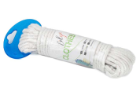 | 116834 | Шнур бытовой х/б, белый, d-8мм, L-10м /96/ (шт.) | 97.04 | 97.04 |  | 0
 |  | Товары для дома
 |  | Доски гладильные, сушилки
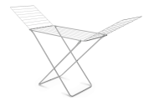 | 121720 | Сушилка для белья напольная, раскладная, 20м, серебро, арт. DC-100D /6/ (шт.) | 948.54 | 948.54 |  | 0
 |  | Товары для уборки
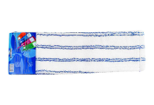 | 17486 | Насадка для швабры ХК полиэстер+микрофибра, 42*12см /300/ (шт.) | 101.74 | 101.74 |  | 0
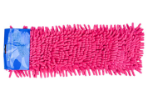 | 122217 | Насадка для швабры микрофибра, "лапша", 36*14см /600/ (шт.) | 70.20 | 70.20 |  | 0
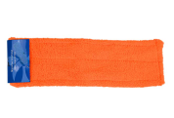 | 122218 | Насадка для швабры микрофибра, 36*14см /600/ (шт.) | 73.42 | 73.42 |  | 0
 | 122219 | Насадка для швабры микрофибра, "лапша", 40*14см /600/ (шт.) | 114.58 | 114.58 |  | 0
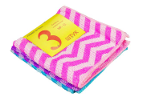 | 17332 | Салфетка из микрофибры ХК 30*30см, 3штуки, универсальная, MIKS, MF-12 /600/ (шт.) | 90.53 | 90.53 |  | 0
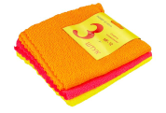 | 17333 | Салфетка из микрофибры ХК 30*30см, 3штуки, универсальная, MIKS, MF-12-1 /600/ (шт.) | 91.32 | 91.32 |  | 0
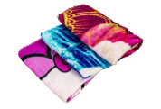 | 17337 | Салфетка из микрофибры ХК 35*35см, 3штуки, для уборки, MIKS /600/ (шт.) | 80.90 | 80.90 |  | 0
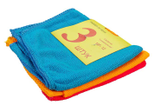 | 52066 | Салфетка из микрофибры ХК 30*30см, 3штуки, универсальная, MIKS /600/ (шт.) | 77.64 | 77.64 |  | 0
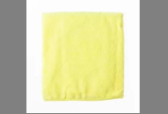 | 17339 | Тряпка из микрофибры ХК для пола, 50*70мм, 1шт, однотонная /12/600/ (шт.) | 84.34 | 84.34 |  | 0
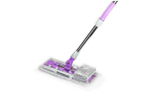 | 17568 | Швабра ХК плоская насадка микрофибра, 34*15см, телескопическая ручка 72-110см, /40/ (шт.) | 339.78 | 339.78 |  | 0
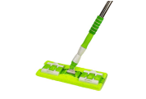 | 17578 | Швабра ХК плоская насадка микрофибра, 37*12см, телескопическая ручка 80-126см, /40/ (шт.) | 413.01 | 413.01 |  | 0
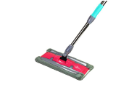 | 17579 | Швабра ХК плоская насадка микрофибра, 34*16см, телескопическая ручка 80-126см, /40/ (шт.) | 463.28 | 463.28 |  | 0
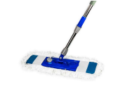 | 17581 | Швабра ХК плоская насадка микрофибра "лапша", 65*22 (55*17см), телескопическая ручка 70-122см /40/ (шт.) | 498.34 | 498.34 |  | 0
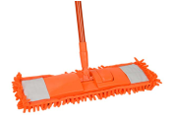 | 122211 | Швабра ХК плоская насадка микрофибра "лапша", 40*13см, телескопическая ручка зеленая /60/ (шт.) | 163.86 | 163.86 |  | 0
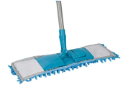 | 122212 | Швабра ХК плоская насадка микрофибра "лапша", 40*13см, телескопическая ручка голубая /60/ (шт.) | 128.58 | 128.58 |  | 0
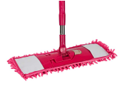 | 122213 | Швабра ХК плоская насадка микрофибра "лапша", 40*13см, телескопическая ручка оранжевая /40/ (шт.) | 232.05 | 232.05 |  | 0
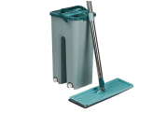 | 122214 | Набор для уборки: с отсеками для полоскания и отжима, швабра плоская, +доп насадка /30/ (шт.) | 418.45 | 418.45 |  | 0
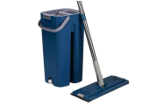 | 122215 | Набор для уборки средний: с отсеками для полоскания и отжима, швабра плоская, +доп насадка /24/ (шт.) | 540.74 | 540.74 |  | 0
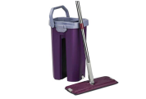 | 122216 | Набор для уборки большой: с отсеками для полоскания и отжима, швабра плоская, +доп насадка /24/ (шт.) | 597.15 | 597.15 |  | 0
 |  | Сантехника
 |  | Насосное оборудование для отопления и водоснабжения
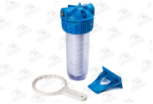 | 19690 | Фильтр магистральный ХК L10" CFC-10K (резьба 1/2") с картриджем (5мкм) /12/ (шт.) | 799.15 | 799.15 |  | 0
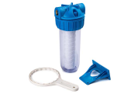 | 19691 | Фильтр магистральный ХК L10" CFC-10K (резьба 3/4") с картриджем (5мкм) /12/ (шт.) | 799.15 | 799.15 |  | 0
 | 19692 | Фильтр магистральный ХК L10" CFC-10K (резьба 1") с картриджем (5мкм) /12/ (шт.) | 831.50 | 831.50 |  | 0
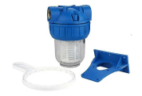 | 19693 | Фильтр магистральный ХК L5" CFC-5K (резьба 1/2") с картриджем (5мкм) /24/ (шт.) | 678.77 | 678.77 |  | 0
 | 19694 | Фильтр магистральный ХК L5" CFC-5K (резьба 3/4") с картриджем (5мкм) /24/ (шт.) | 677.65 | 677.65 |  | 0
 | 19695 | Фильтр магистральный ХК L5" CFC-5K (резьба 1") с картриджем (5мкм) /24/ (шт.) | 688.27 | 688.27 |  | 0
 |  | Режим работы
 |  | Понедельник Пятница | с 9-00 до 17-30
 |  | Суббота | выходной
 |  | Воскресенье | выходной

